Sheet1
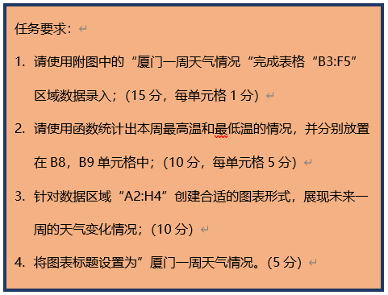
厦门未来一周天气情况表
日期 | 2020-01-31 | 2020-02-01 | 2020-02-02 | 2020-02-03 | 2020-02-04 | 2020-02-05 | 2020-02-06
最高温（℃） | 16 | 18 | 18 | 19 | 15 | 18 | 20
最低温（℃） | 7 | 8 | 11 | 13 | 12 | 12 | 13
天气情况 | 晴 | 晴 | 晴 | 多云 | 阴 | 多云 | 晴

本周最高温℃ | 20
本周最低温℃ | 7

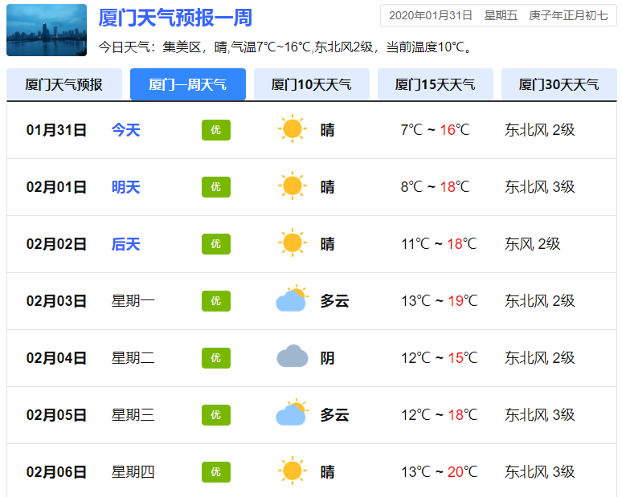

厦门一周天气情况

